Sheet1
测试基本要求
 | 基于提供的产品背景和具体动作需求，对附件中的问题动作予以反馈，以优化动作节奏、打击感、风格、美感。
 | 反馈文档内容形式不限，可以包括但不限于：文字描述、关键帧手绘示意、参考图片或视频、概括性分析
 | 测试以反馈文档为准，限时2天（从接受测试开始计算）。

产品背景概述
 | 游戏类型：横版动作RPG，高清像素风格（可类比KOF13）
 | 题材背景：写实向高魔西幻（可类比博德之门3、艾尔登法环）
 | 期望动作风格：实用主义、干净利落、强打击感、优美但不花俏、格斗游戏标准
 | 测试角色：游戏中标准女性（18岁左右，帅气类型）动作模组，无特殊身份和背景表达要求
 | 特殊要求：动作均需原地释放，最大表现位移不可超过1身位

具体需求
 | 动作模板：单手剑+中盾
 | 连携取消：所有攻击动作中，除去【强力XX】，所有攻击均能相互取消形成连携，设计需保证连续攻击时的节奏和连贯性。强力XX可以取消其他攻击作为收尾，但无法被其他攻击取消。
 | 重复循环：动作需求中的【×N】指该动作有连续重复释放的需求，为确保动作连贯性而允许循环多个偏差动作（若单个动作重复播放能满足需要也不必强求多个动作）
 | 攻击判定：游戏对攻击判定次数有严格要求，因此如无说明，所有动作仅包含一次攻击判定，且均为主手武器攻击

 | 动作 | 命名 | 描述 | 意向类比（仅做会意参考，并非确定目标） | 反馈描述 | 期望修改方向 | 参考示意
循环 | 待机 | idle |  |  | 抬高一手的姿势稍显紧绷，且由于本身是已经是一个接近蓄力的姿势，在做攻击时可能会难以瞬间切换成与idle剪影差异较大的pose。 | 修改为较为稍加松弛的待机姿势。 | 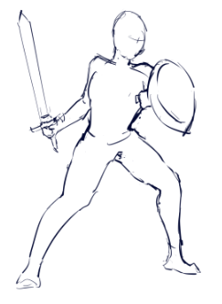
 | 防御待机·盾 | defense_idle | 使用盾牌的防御姿态，重视防御中的应变能力 *现实兵击防御要点参考：时刻紧盯对手行动，死防中线，重心进一步压低并确保稳固，用于防御的部位（武器、盾牌、腕甲）处于最靠前的位置，时刻准备用武器/盾牌拦截攻击甚至抢先攻击 |  | 现有姿势不符合需求描述。 |  | 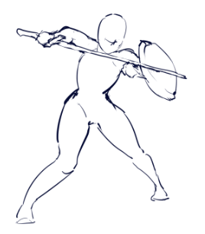
 | 后撤步 | backstep | 不大幅改变身体重心的快速的后撤步，维持一定的警戒性（小跳，或是身体不动平移） |  | 武器的动作幅度需要小一点。
 | 前冲 | dash | 攻击前位移冲刺，需能够自然衔接其他攻击动作（无动作融合） |  | 只有循环没有落地，无法衔接其他动作。 | 需要新增落地的缓冲姿势，落地姿势剪影需要与待机动作相似。
单次 | 挥击·单手剑（横挥）×N | swing_1、2 | 快速不追求力度和准度的挥砍，以求尽快攻击到对手，多用于骚扰或攻击无防备的对象 | 与其他几类动作无意向重叠的快速挥砍 魂系直剑攻击动作
 | 猛击·单手剑（下劈）×N | smash_strike_1、2 | 集中力量的猛劈：带动腰胯发挥出全身的力量，以求通过力量无视防御毁灭对手。可连续使用 | 鬼泣5尼禄普攻前两段 洛克人Z第二三段普攻
 | 强力猛击·单手剑 | smash_strike_p | 更为强力的猛劈：甚至需要跃起借助身体的重量来增加力道 | 大部分跳劈 https://www.pinterest.com/pin/549087379579732895/
 | 准击·单手剑（前刺）×N | precise_strike_1、2 | 瞄准空隙的精准突刺：相比发力，更关注攻击的部位和速度，以求精准把握住对手的防御空隙，直击弱点。可连续使用 | 鬼泣5但丁百万突刺
 | 强力准击·单手剑 | precise_strike_p | 更为强力的精准突刺：稍作蓄力，用更大的力度和速度进行突刺攻击，力求一击致命 | 鬼泣5但丁百万突刺终结 鬼泣5但丁“咿呀剑法”
 | 诡击·单手剑（上斩）×N | technical_strike_1、2 | 专注与破坏对手防御的巧妙攻击：从出其不意的方向进行攻击，针对防御进行破坏。虽然杀伤力有限，但能有效使防御中的对手破防形成巨大破绽。可连续使用 | 大部分地上上挑攻击
 | 强力诡击·单手剑 | technical_strike_p | 更为强力的破防巧击：同时增加了力度和施力位置，以四两拨千斤之势破坏对手姿态，甚至可将对手浮空。 | 大幅改变身体重心完成的上挑攻击 艾尔登法环的战技狩猎巨人

